therm homogen
1 Aufbau des Bauteils

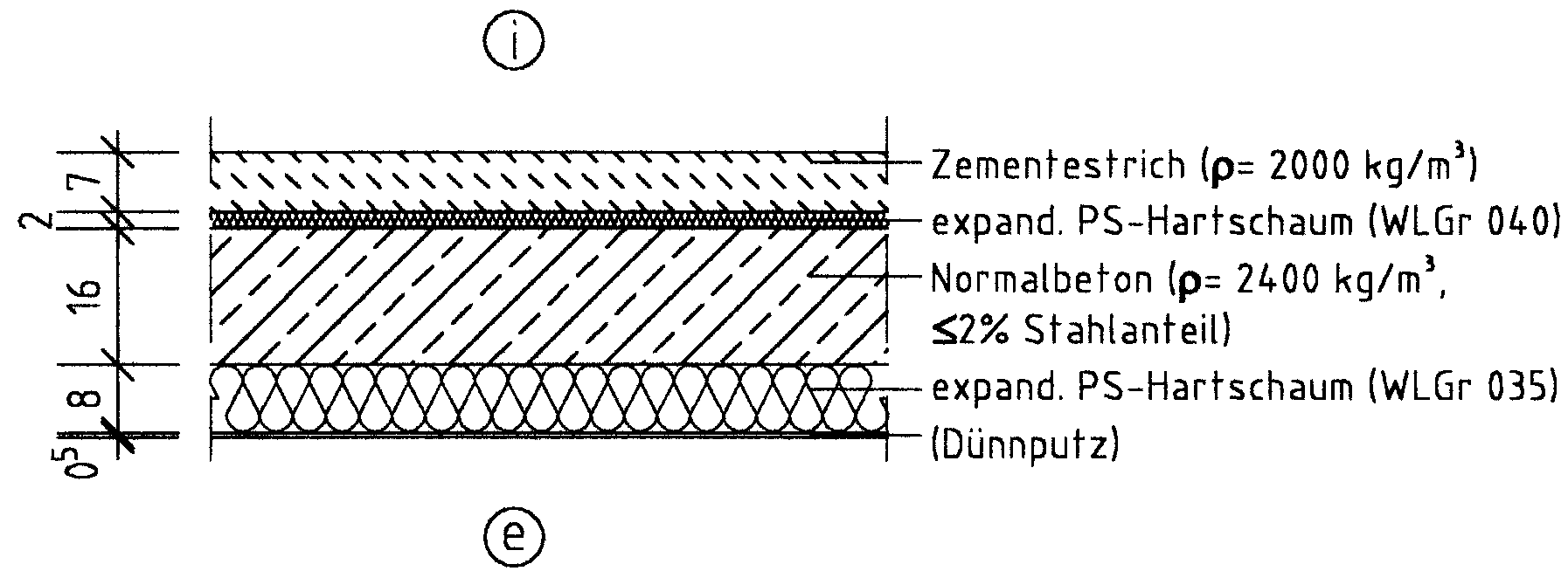

2 Wärmedurchgangswiderstände und Wärmedurchgangskoeffizient

 | Schicht Nr. | Bauteilaufbau (von innen nach außen) | d [m] | r [kg/m³] | l [W/(mK)] | R = d / l [m²K/W]
 | 1 | Zement-Estrich | 0.0500 | 2000 | 1.400 | 0.036
 | 2 | (Abdeckung vernachlässigt)
 | 3 | EPS (Trittschall + Ausgleich) | 0.0700 | 20 | 0.035 | 2.000
 | 4 | Normalbeton ≤ 2 % Stahlant. | 0.2000 | 2400 | 2.500 | 0.080
 | 5 | PIR (unter der Kellerdecke) | 0.0800 | 20 | 0.032 | 2.500
 | 6 | (Dünnputz vernachlässigt)
 | 7
 | 8
 | Wärmedurchlasswiderstand vorh R = S (d/l) |  |  |  |  | 4.616
 | Wärmeübergangswiderstand innen Rsi |  |  |  |  | 0.17
 | Wärmeübergangswiderstand außen Rse |  |  |  |  | 0.17
 | Wärmedurchgangswiderstand vorh RT = Rsi+ vorh R + Rse |  |  |  |  | 4.956
 | Wärmedurchgangskoeffizient vorh U = 1 / vorh RT [W/(m²K)] |  |  |  |  | 0.20

3 Flächenbezogene Masse (nur bei Außenwänden, Dächern und
Decken unter nicht ausgebauten Dachräumen)

 |  | vorh m' = S (d × r) = | 583.000 | kg/m² ≥ | 100 | kg/m²
 |  | Damit liegt ein | schweres | Bauteil vor.

4 Nachweis des Mindestwärmeschutzes

 |  | vorh R = | 4.62 | m²K/W ≥ | 0.90 | m²K/W

 | Das untersuchte Bauteil erfüllt damit |  | hier | die Anforderungen des Mindest-
 | wärmeschutzes nach DIN 4108-2:2013-02

